SprintBacklog
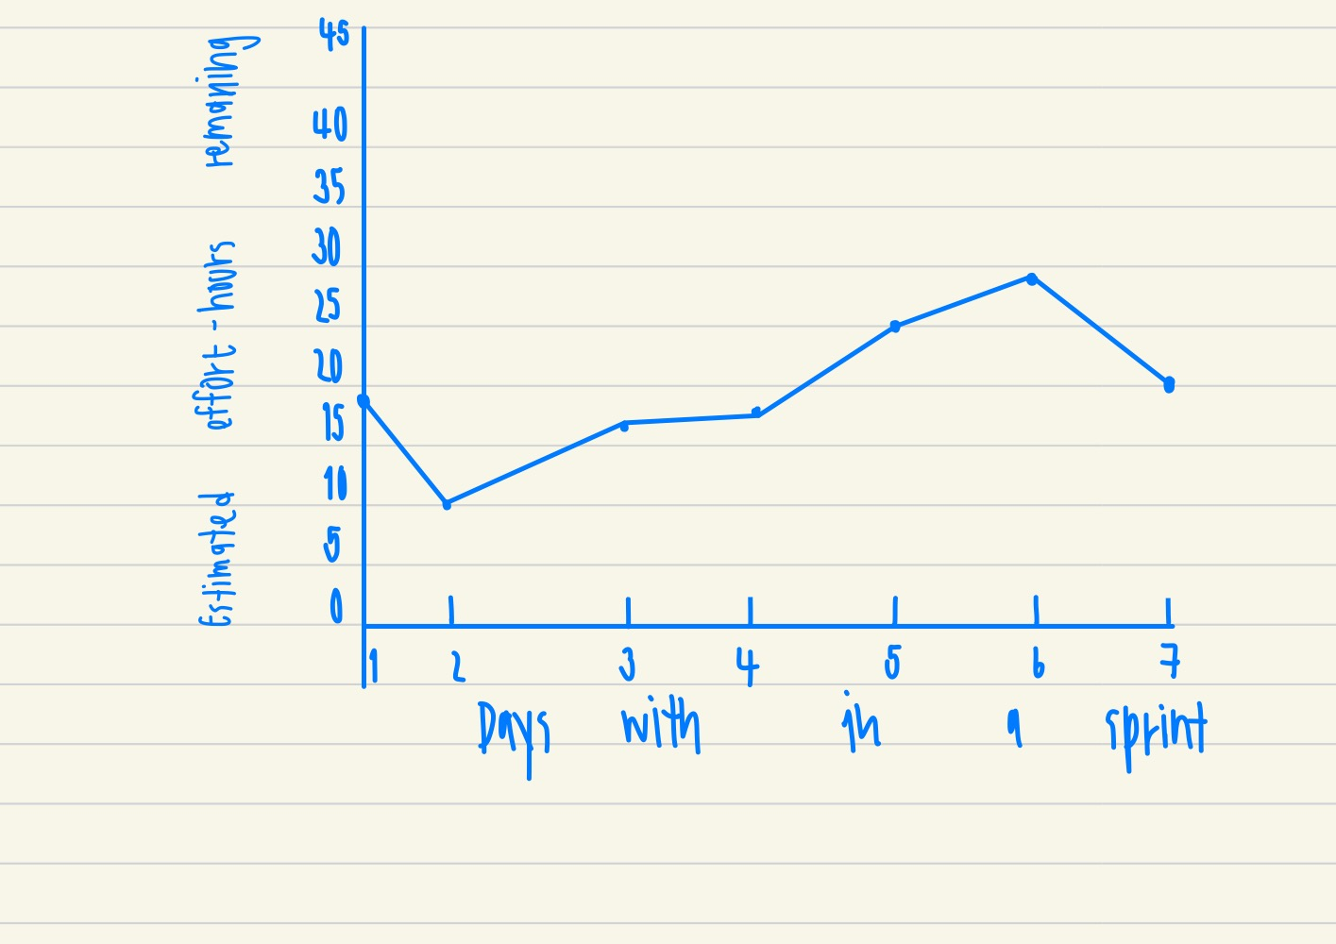
Sprint Backlog
***หมายเหตุ: กำหนดให้แต่ละ Sprint มีความยาว 1 สัปดาห์ (7 วัน) เท่ากัน

Sprint No. | Product Backlog Items | Sprint Tasks | Initial Estimate of Effort | New Estimate of Effort Remaining at The End of Day… |  |  |  |  |  |  | Actual | ผู้รับผิดชอบ
 |  |  |  | 1 | 2 | 3 | 4 | 5 | 6 | 7
2 | As a customer, I want to buy a vocher to support a student in need | ศึกษาโมดูลการเข้าสู่ระบบ Prestashop | 3 | 3 | 3 | 3 | 0 | 0 | 0 | 0 | 3 | กัลยาณี, ศุภโชค
 |  | ศึกษาโมดูลการชำระเงิน Prestashop | 3 | 3 | 3 | 3 | 4 | 3 | 3 | 3 | 3 | เมธัส, อภิสิทธิ์
 |  | ออกแบบการเข้าสู่ระบบ | 3 | 3 | 0 | 0 | 0 | 0 | 0 | 0 | 2 | กัลยาณี
 |  | ออกแบบหน้าชำระเงิน | 2 | 2 | 2 | 2 | 2 | 2 | 2 | 1 | 6 | เมธัส, อภิสิทธิ์
 |  | ออกแบบหน้ารับใบกำกับภาษี | 2 | 2 | 2 | 2 | 2 | 2 | 2 | 2 | 5 | กัลยาณี, ศุภโชค
 |  | ออกแบบหน้าตัวเลือกชำระเงิน | 2 | 2 | 0 | 2 | 2 | 2 | 2 | 1 | 5 | เมธัส, อภิสิทธิ์
 |  | ออกแบบหน้าแสดงคำขอบคุณ | 2 | 2 | 0 | 2 | 2 | 2 | 1 | 0 | 2 | เมธัส, อภิสิทธ์
 |  | แก้ไขระบบเข้าสู่ระบบของเว็บ | 5 | 2 | 0 | 2 | 2 | 2 | 1 | 0 | 5 | กัลยาณี, ศุภโชค
 |  | ออกแบบ User Manual | 5 | 0 | 0 | 0 | 0 | 0 | 3 | 3 | 3 | กัลยาณี
 |  | ออกแบบ Blueprint | 3 | 0 | 0 | 0 | 3 | 3 | 3 | 0 | 3 | ธิดาพัฒน์
 |  | ออกแบบ Voucher | 3 | 0 | 0 | 0 | 0 | 0 | 3 | 2 | 1 | กัลยาณี
 |  | ออกแบบหน้า Home page | 3 | 0 | 0 | 0 | 0 | 3 | 3 | 3 | 3 | กัลยาณี, ศุภโชค
 |  | ออกแบบ User Acceptance Test | 3 | 0 | 0 | 0 | 0 | 3 | 3 | 3 | 4 | ศุภโชค
 |  | ทดสอบ User Acceptance Test | 3 | 0 | 0 | 0 | 0 | 3 | 2 | 2 | 2 | ศุภโชค
 |  | ผลรวม Initial Estimate of Effort ทั้งหมด | 42 | 19 | 10 | 16 | 17 | 25 | 28 | 20

 |  | Team Velocity = 42

